Ifi OCSB alapszakasz
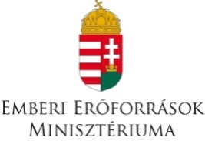

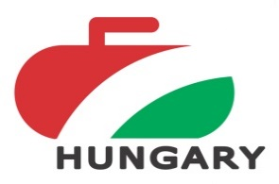
 | 2018. évi Ifi Országos Csapatbajnokság

 | Fiúk - 2 kör

ALAPSZAKASZ EREDMÉNYEK

 |  | SSC Ifik |  |  | Vasas SC Muskétások |  |  | Ifjonti HÉV |  |  | Pont | Button átlag cm | Nyert kő / Nyert end

A1 | SSC Ifik |  |  |  | 3 | - | 7 | 3 | - | 10 | 0 |  | 6
 |  |  |  |  | 2 | - | 3 | 2 | - | 4 |  |  | 4
A2 | Vasas SC Muskétások | 7 | - | 3 |  |  |  | 3 | - | 7 | 2 |  | 10
 |  | 3 | - | 2 |  |  |  | 2 | - | 3 |  |  | 5
A3 | Ifjonti HÉV | 10 | - | 3 | 7 | - | 3 |  |  |  | 4 |  | 17
 |  | 4 | - | 2 | 4 | - | 2 |  |  |  |  |  | 8

Alapszakasz végeredménye: |  |  | 1. | Ifjonti Hév |  |  | 8 pont

 |  |  | 2. | Vasas Muskétások |  |  | 4 pont


 |  |  | 3. | SSC ifik |  |  | 0 pont

